職位確認シート
職位確認・事前審査書類チェックシート（助教以下採用者対象）
所属
氏名
職員番号 |  | ※事務局記入

■採用職位の確認のため、下記にあなたの学位取得状況をお知らせください。（黄色セルを入力してください）
学位取得予定確認 |  |  |  |  |  |  | ○or×
１.令和８（2026）年４月１日時点で、博士学位を取得済（予定）である
２.（博士学位未取得の方のみ）令和８（2026）年４月時点で、大学院に入学（在学）している

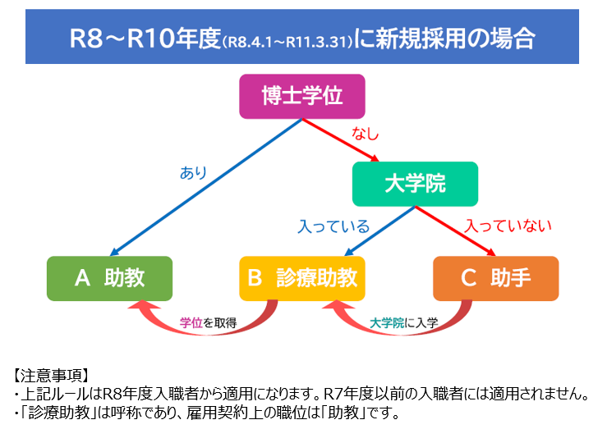
■上記申告条件に基づくあなたの採用職位は以下の通りです。ご自身の認識と相違ないか確認してください。
（ご自身の認識と異なる場合には、医局にご確認ください）
採用予定の職位 |  |  |  | ※自動入力

※任期に関する注意事項※
職位によって、下記の通り任期が異なりますので、必ずご確認ください。任期更新の可否は再任審査にて総合的に判断されます。
職位 |  |  | 任期
助教 |  |  | ５年（１回の再任可（５年）、合計最長10年）
診療助教 |  |  | 【雇入から5年以内に博士学位を取得した場合】５年（１回の再任可（５年）、合計最長10年） 【雇入から5年以内に博士学位を取得しなかった場合】５年（再任不可） ※博士学位を取得した場合、呼称は助教に変更
助手 |  |  | ３年（１回の再任可（３年）、合計最長６年） ※任期途中に大学院に入学した場合は診療助教、学位を取得した場合は助教に昇任可能

上記内容をご確認いただきましたら、下記黄色セルにチェックをお願いします。
職位および任期に関する注意事項を確認しました。

■必要書類を確認し、「提出」欄にチェックを入れてください。
※職位により、必要書類が異なります。提出欄が黄色く色付けされた書類を提出してください。
様式番号 | 必要書類名 |  |  | 対象者 | 提出 | 備考
1 | 履歴書 |  |  | 全員
2 | 教育研究業績書 |  |  | 全員
3 | （教室主任教授作成）推薦書 |  |  | 全員
- | 医師免許証（写） |  |  | 全員
- | 臨床研修修了登録証（写） |  |  | 全員 |  | 臨床研修修了登録証は、研修病院が発行する修了証ではなく、厚生労働省が発行する登録証です。平成16年度以降の医師免許取得者が対象です。
- | 保険医登録票（写） |  |  | 全員
- | 専門医・認定医等の資格書類（写） |  |  | 全員
- | 学位記（博士号）（写） ※提出時点で取得見込みの方は学位授与見込証明書を提出してください。 |  |  | 助教のみ |  | ・学位授与見込証明書を提出した方は、学位記が発行され次第、追加でご提出ください。 ・学位授与見込証明書の発行が提出期限に間に合わない場合、乙号学位を取得見込みで証明書の発行ができない場合は、事前に人事担当までご相談ください。 ※学位取得予定に変更がありましたら、至急ご連絡ください。
- | 【提出時点で大学院在学中の方】在学証明書（写） 【提出時点で大学院未入学の方】入学許可証（写） ※提出時点で入学許可証が発行されていない方は、合格通知書を提出してください。 |  |  | 診療助教のみ |  | 合格通知書を提出した方は、入学許可証が発行され次第、追加でご提出ください。 ※入学予定等に変更がありましたら、至急ご連絡ください。

【問い合わせ先】管理部総務課 人事担当（TEL：045-253-5392）

